关系图
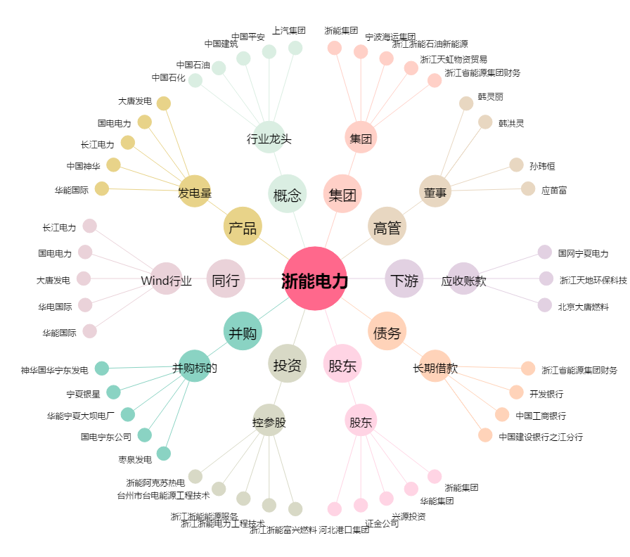
浙能电力[600023.SH] - 关系概览图

